Накладная-№3
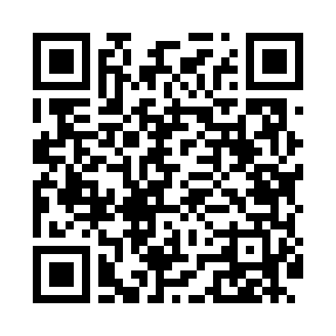
Номер товарно-транспортной накладной: |  |  | Торговый представитель: Kamol aka
Поставщик: Toshkent falcon fly 2 |  |  | Телефон торгового представителя: +998979626299
Дата отгрузки: 29.11.2025 |  |  | Контрагент: """" Klient
Дата консигнации: |  |  | Адрес:
Доставщик: |  |  | Телефон:
Телефон доставщика:
Время заказа: 29.11.2025 09:48:30
№ | Штрих-код | Название товаров (работ,услуг) | Количество | Количество в кейсе | Цена | Сумма
 |  |  | 48 |  |  | 106
1 | 6916095145226 | Коврики сервировочные пластмассовая DB-145-22 | 10 | 10 шт. | 1 | 10
2 | 6971234567918 | Миска металлическая 18cm basin XP-30-95 | 6 | 6 шт. | 2.70 | 16.20
3 | 6971234567901 | Миска металлическая 16cm basin XP-30-93 | 6 | 6 шт. | 2.20 | 13.20
4 | 6971234567895 | Миска металлическая 14cm basin XP-30-91 | 6 | 6 шт. | 1.80 | 10.80
5 | 6971345920642 | Металлическая миска-контейнер 4000 мл XP-30-1 01 | 2 | 2 шт. | 3.60 | 7.20
6 | 5903313455336 | Металлическая Хлебница 18/0 SS *0.4MM + bambo o plate 39.3*28*15.8cm XP-4-3 | 1 | 1 шт. | 15 | 15
7 | 6823541213135 | Разделочная доска, из бамбука 30*20 DB-13-20 | 5 | 5 шт. | 1.50 | 7.50
8 | 6823541213142 | Разделочная доска, из бамбука 32*22*1,8см DB- 13-21 | 5 | 5 шт. | 1.80 | 9
9 | 6988011013674 | Набор для ванной комнаты, аксессуары, 5003, D B-13-67 | 2 | 2 шт. | 3.30 | 6.60
10 | 6906999201005 | Складная пластиковая корзина для белья DB-140 -66 | 5 | 5 шт. | 2.10 | 10.50
Итого: 106$|->UZS: 1,325,000.00

